АП+Прайс
 |  | АДРЕСНАЯ ПРОГРАММА И ПРАЙС

 |  | ТИНАО_ЩЕРБИНКА

РАЙОН
 | Количество стендов | Микрорайон | Кол-во стендов | Цена А5 за 1стенд | Стоимость А5 за Микр | Цена А4 за 1стенд | Стоимость А4 за Микр | Цена А3 за 1стенд | Стоимость А3 за Микр | Дата начала РК (период 1мес) | Рекламный носитель
ТИНАО_ЩЕРБИНКА | 27 | ЖК Барышевская роща | 17 | 300.00 | 5,100.00 | 490.00 | 8,330.00 | 890.00 | 15,130.00 | со 2 числа | Закрытый стенд в лифтовом холле
ЖК Барышевская роща | 17 | ЖК Южный кв-л | 10 | 300.00 | 3,000.00 | 490.00 | 4,900.00 | 890.00 | 8,900.00 | со 2 числа | Закрытый стенд в лифтовом холле
Барышевская роща 12 | 9 | Итог | 27 |  | 8,100.00 |  | 13,230.00 |  | 24,030.00
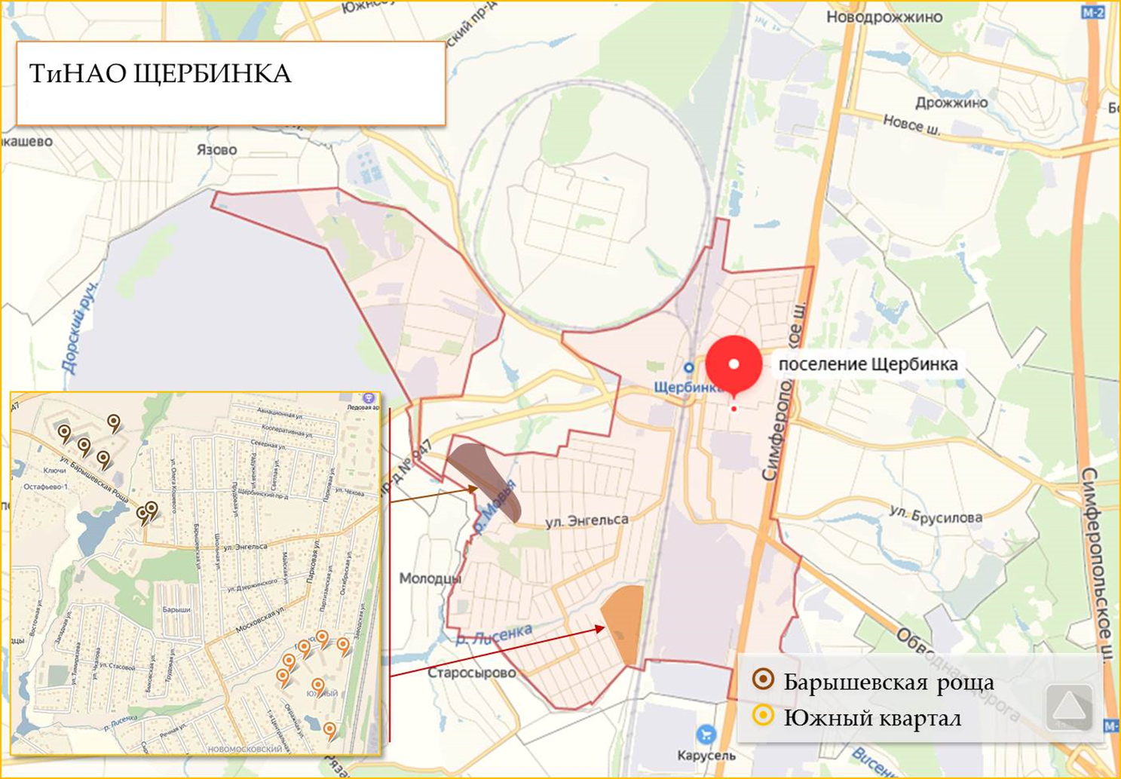
Барышевская роща 18 | 1
Барышевская роща 2 | 6
Барышевская роща 22 | 1
ЖК Южный кв-л | 10
Южный квартал 10 | 3
Южный квартал 11 | 2
Южный квартал 9 | 5
Общий итог | 27

